상품제안서
안심생활건강세트 11호(에센스선크림+해피홈슈퍼쿨파스+한국존슨미스트) | 상품코드: F27232

 |  |  |  |  |  |  | 02-412-0044 | www.easy1.co.kr
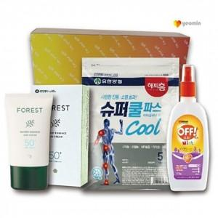

【상세/제작정보】 | 기본수량 미만 인쇄시 비용 추가. 스티커 제작및 부착 비용 별도 문의.

【인쇄/포장옵션】 | 실크 / 포장지포장

【공급단가】 | 수량 | 35~ | 500~ | 1,000~ | 1,005~ | 3,005~
*VAT별도 | 단가 | 14,400원 | 13,560원 | 13,200원 | 14,160원 | 13,800원

【상품 URL】 | https://easy1.co.kr:443/src/goods_detail.php?gdno=27232

